Chart 4
Swatch | RGB | R | G | B | Y | Contrast Curve
Mid Brown | rgb(55, 58, 49) | 55 | 58 | 49 | 56.7124 | 34.8568
Yellow | rgb(105, 108, 99) | 105 | 108 | 99 | 106.7124 | 63.7846
Blue | rgb(69, 72, 63) | 69 | 72 | 63 | 70.7124 | 74.7124
100% Black | rgb(33, 36, 29) | 33 | 36 | 29 | 34.8568 | 93.7124
90% Black | rgb(62, 65, 57) | 62 | 65 | 57 | 63.7846 | 105.7846
Skin 6 | rgb(48, 51, 44) | 48 | 51 | 44 | 49.8568 | 126.8568
Dk Purple | rgb(61, 64, 55) | 61 | 64 | 55 | 62.7124 | 134.8568
Pink | rgb(105, 108, 97) | 105 | 108 | 97 | 106.568 | 152.8568
Lt Brown | rgb(107, 110, 101) | 107 | 110 | 101 | 108.7124 | 156.8568
Green | rgb(123, 126, 119) | 123 | 126 | 119 | 124.8568 | 170.2138
Green | rgb(110, 113, 106) | 110 | 113 | 106 | 111.8568 | 171.2138
80% White | rgb(73, 76, 67) | 73 | 76 | 67 | 74.7124 | 175.4264
70% White | rgb(92, 95, 86) | 92 | 95 | 86 | 93.7124
Skin 5 | rgb(49, 52, 44) | 49 | 52 | 44 | 50.7846
Dk Green | rgb(62, 65, 56) | 62 | 65 | 56 | 63.7124
Blue | rgb(136, 138, 132) | 136 | 138 | 132 | 137.1416
Blue | rgb(105, 108, 101) | 105 | 108 | 101 | 106.8568
Purple | rgb(57, 60, 51) | 57 | 60 | 51 | 58.7124
Red | rgb(49, 53, 43) | 49 | 53 | 43 | 51.4276
60% White | rgb(104, 107, 99) | 104 | 107 | 99 | 105.7846
50% White | rgb(125, 128, 121) | 125 | 128 | 121 | 126.8568
Skin 4 | rgb(82, 85, 76) | 82 | 85 | 76 | 83.7124
Brown | rgb(60, 63, 54) | 60 | 63 | 54 | 61.7124
Teal | rgb(145, 147, 142) | 145 | 147 | 142 | 146.2138
Pink | rgb(80, 83, 75) | 80 | 83 | 75 | 81.7846
Pink | rgb(64, 69, 58) | 64 | 69 | 58 | 67.1428
Sat Yellow | rgb(134, 135, 129) | 134 | 135 | 129 | 134.3542
40% White | rgb(133, 136, 129) | 133 | 136 | 129 | 134.8568
30% White | rgb(151, 154, 147) | 151 | 154 | 147 | 152.8568
Skin 3 | rgb(120, 123, 116) | 120 | 123 | 116 | 121.8568
Grey 3 | rgb(164, 165, 160) | 164 | 165 | 160 | 164.4264
Green | rgb(144, 147, 140) | 144 | 147 | 140 | 145.8568
Light Purple | rgb(110, 113, 104) | 110 | 113 | 104 | 111.7124
Blue | rgb(91, 94, 85) | 91 | 94 | 85 | 92.7124
Pink | rgb(75, 81, 69) | 75 | 81 | 69 | 78.858
20% White | rgb(155, 158, 151) | 155 | 158 | 151 | 156.8568
10% White | rgb(169, 171, 166) | 169 | 171 | 166 | 170.2138
Skin 2 | rgb(144, 146, 140) | 144 | 146 | 140 | 145.1416
Grey 2 | rgb(165, 166, 161) | 165 | 166 | 161 | 165.4264
Yellow | rgb(139, 142, 135) | 139 | 142 | 135 | 140.8568
Light Teal | rgb(145, 147, 141) | 145 | 147 | 141 | 146.1416
Orange | rgb(86, 89, 80) | 86 | 89 | 80 | 87.7124
Teal | rgb(122, 125, 118) | 122 | 125 | 118 | 123.8568
White | rgb(170, 172, 167) | 170 | 172 | 167 | 171.2138
5% White | rgb(175, 176, 171) | 175 | 176 | 171 | 175.4264
Skin 1 | rgb(163, 166, 159) | 163 | 166 | 159 | 164.8568
Tan Grey | rgb(163, 165, 160) | 163 | 165 | 160 | 164.2138
Pale Red | rgb(109, 112, 103) | 109 | 112 | 103 | 110.7124

Chart 5
Swatch | RGB | R | G | B | Y | Contrast Curve
Mid Brown | rgb(60, 63, 56) | 60 | 63 | 56 | 61.8568 | 33.8568
Yellow | rgb(119, 124, 118) | 119 | 124 | 118 | 122.5038 | 60.8568
Blue | rgb(61, 65, 58) | 61 | 65 | 58 | 63.6442 | 73.8568
100% Black | rgb(32, 35, 28) | 32 | 35 | 28 | 33.8568 | 90.6442
90% Black | rgb(59, 62, 55) | 59 | 62 | 55 | 60.8568 | 102.6442
Skin 6 | rgb(47, 50, 43) | 47 | 50 | 43 | 48.8568 | 124.5038
Dk Purple | rgb(58, 61, 54) | 58 | 61 | 54 | 59.8568 | 134.5038
Pink | rgb(118, 123, 116) | 118 | 123 | 116 | 121.4316 | 153.3582
Lt Brown | rgb(114, 119, 113) | 114 | 119 | 113 | 117.5038 | 156.8608
Green | rgb(117, 122, 116) | 117 | 122 | 116 | 120.5038 | 171.3582
Green | rgb(91, 96, 90) | 91 | 96 | 90 | 94.5038 | 172.3582
80% White | rgb(72, 75, 68) | 72 | 75 | 68 | 73.8568 | 177.6482
70% White | rgb(88, 92, 85) | 88 | 92 | 85 | 90.6442
Skin 5 | rgb(51, 54, 47) | 51 | 54 | 47 | 52.8568
Dk Green | rgb(57, 62, 55) | 57 | 62 | 55 | 60.4316
Blue | rgb(124, 129, 123) | 124 | 129 | 123 | 127.5038
Blue | rgb(90, 94, 87) | 90 | 94 | 87 | 92.6442
Purple | rgb(61, 65, 57) | 61 | 65 | 57 | 63.572
Red | rgb(77, 82, 73) | 77 | 82 | 73 | 80.2872
60% White | rgb(100, 104, 97) | 100 | 104 | 97 | 102.6442
50% White | rgb(121, 126, 120) | 121 | 126 | 120 | 124.5038
Skin 4 | rgb(87, 92, 85) | 87 | 92 | 85 | 90.4316
Brown | rgb(61, 64, 57) | 61 | 64 | 57 | 62.8568
Teal | rgb(126, 131, 125) | 126 | 131 | 125 | 129.5038
Pink | rgb(69, 72, 65) | 69 | 72 | 65 | 70.8568
Pink | rgb(90, 95, 88) | 90 | 95 | 88 | 93.4316
Sat Yellow | rgb(140, 145, 141) | 140 | 145 | 141 | 143.6482
40% White | rgb(131, 136, 130) | 131 | 136 | 130 | 134.5038
30% White | rgb(152, 154, 151) | 152 | 154 | 151 | 153.3582
Skin 3 | rgb(128, 133, 127) | 128 | 133 | 127 | 131.5038
Grey 3 | rgb(164, 167, 163) | 164 | 167 | 163 | 166.0734
Green | rgb(131, 136, 131) | 131 | 136 | 131 | 134.576
Light Purple | rgb(103, 108, 101) | 103 | 108 | 101 | 106.4316
Blue | rgb(78, 82, 75) | 78 | 82 | 75 | 80.6442
Pink | rgb(99, 105, 97) | 99 | 105 | 97 | 103.1468
20% White | rgb(154, 158, 154) | 154 | 158 | 154 | 156.8608
10% White | rgb(170, 172, 169) | 170 | 172 | 169 | 171.3582
Skin 2 | rgb(150, 153, 150) | 150 | 153 | 150 | 152.1456
Grey 2 | rgb(162, 167, 163) | 162 | 167 | 163 | 165.6482
Yellow | rgb(146, 151, 147) | 146 | 151 | 147 | 149.6482
Light Teal | rgb(123, 128, 122) | 123 | 128 | 122 | 126.5038
Orange | rgb(105, 110, 103) | 105 | 110 | 103 | 108.4316
Teal | rgb(94, 99, 92) | 94 | 99 | 92 | 97.4316
White | rgb(171, 173, 170) | 171 | 173 | 170 | 172.3582
5% White | rgb(174, 179, 175) | 174 | 179 | 175 | 177.6482
Skin 1 | rgb(166, 169, 166) | 166 | 169 | 166 | 168.1456
Tan Grey | rgb(165, 167, 164) | 165 | 167 | 164 | 166.3582
Pale Red | rgb(127, 132, 126) | 127 | 132 | 126 | 130.5038

Chart 6
Swatch | RGB | R | G | B | Y | Contrast Curve
Mid Brown | rgb(77, 76, 74) | 77 | 76 | 74 | 76.0682 | 48.5656
Yellow | rgb(117, 117, 115) | 117 | 117 | 115 | 116.8556 | 79.0682
Blue | rgb(95, 95, 93) | 95 | 95 | 93 | 94.8556 | 91.0682
100% Black | rgb(51, 48, 47) | 51 | 48 | 47 | 48.5656 | 107.8556
90% Black | rgb(80, 79, 77) | 80 | 79 | 77 | 79.0682 | 117.8556
Skin 6 | rgb(63, 62, 60) | 63 | 62 | 60 | 62.0682 | 135.3582
Dk Purple | rgb(82, 81, 79) | 82 | 81 | 79 | 81.0682 | 140.3582
Pink | rgb(130, 130, 128) | 130 | 130 | 128 | 129.8556 | 154.3582
Lt Brown | rgb(127, 127, 125) | 127 | 127 | 125 | 126.8556 | 156.5026
Green | rgb(119, 119, 117) | 119 | 119 | 117 | 118.8556 | 167.5026
Green | rgb(106, 106, 104) | 106 | 106 | 104 | 105.8556 | 168.5026
80% White | rgb(92, 91, 89) | 92 | 91 | 89 | 91.0682 | 170.5026
70% White | rgb(108, 108, 106) | 108 | 108 | 106 | 107.8556
Skin 5 | rgb(67, 66, 64) | 67 | 66 | 64 | 66.0682
Dk Green | rgb(81, 80, 78) | 81 | 80 | 78 | 80.0682
Blue | rgb(142, 144, 142) | 142 | 144 | 142 | 143.4304
Blue | rgb(118, 118, 117) | 118 | 118 | 117 | 117.9278
Purple | rgb(87, 86, 84) | 87 | 86 | 84 | 86.0682
Red | rgb(91, 90, 86) | 91 | 90 | 86 | 89.9238
60% White | rgb(118, 118, 116) | 118 | 118 | 116 | 117.8556
50% White | rgb(134, 136, 133) | 134 | 136 | 133 | 135.3582
Skin 4 | rgb(101, 101, 98) | 101 | 101 | 98 | 100.7834
Brown | rgb(78, 77, 75) | 78 | 77 | 75 | 77.0682
Teal | rgb(143, 145, 144) | 143 | 145 | 144 | 144.5026
Pink | rgb(88, 87, 85) | 88 | 87 | 85 | 87.0682
Pink | rgb(104, 104, 100) | 104 | 104 | 100 | 103.7112
Sat Yellow | rgb(133, 133, 131) | 133 | 133 | 131 | 132.8556
40% White | rgb(139, 141, 138) | 139 | 141 | 138 | 140.3582
30% White | rgb(153, 155, 152) | 153 | 155 | 152 | 154.3582
Skin 3 | rgb(130, 131, 129) | 130 | 131 | 129 | 130.643
Grey 3 | rgb(162, 164, 163) | 162 | 164 | 163 | 163.5026
Green | rgb(138, 140, 139) | 138 | 140 | 139 | 139.5026
Light Purple | rgb(126, 128, 125) | 126 | 128 | 125 | 127.3582
Blue | rgb(112, 112, 110) | 112 | 112 | 110 | 111.8556
Pink | rgb(118, 118, 115) | 118 | 118 | 115 | 117.7834
20% White | rgb(155, 157, 156) | 155 | 157 | 156 | 156.5026
10% White | rgb(166, 168, 167) | 166 | 168 | 167 | 167.5026
Skin 2 | rgb(148, 150, 147) | 148 | 150 | 147 | 149.3582
Grey 2 | rgb(161, 163, 162) | 161 | 163 | 162 | 162.5026
Yellow | rgb(141, 143, 140) | 141 | 143 | 140 | 142.3582
Light Teal | rgb(139, 141, 140) | 139 | 141 | 140 | 140.5026
Orange | rgb(110, 110, 108) | 110 | 110 | 108 | 109.8556
Teal | rgb(124, 126, 125) | 124 | 126 | 125 | 125.5026
White | rgb(167, 169, 168) | 167 | 169 | 168 | 168.5026
5% White | rgb(169, 171, 170) | 169 | 171 | 170 | 170.5026
Skin 1 | rgb(162, 164, 161) | 162 | 164 | 161 | 163.3582
Tan Grey | rgb(161, 163, 160) | 161 | 163 | 160 | 162.3582
Pale Red | rgb(131, 131, 129) | 131 | 131 | 129 | 130.8556

Cont Curve
Black % | Neutral | DWG | Chart 1 | Chart 2 | Chart 3 | Chart 4 | Chart 5 | Chart 6
100 | 41.1364 | 74.3542 | 40.408 | 36.937 | 52.4826 | 34.8568 | 33.8568 | 48.5656
90 | 69.3582 | 101.8516 | 68.408 | 63.0774 | 83.4144 | 63.7846 | 60.8568 | 79.0682
80 | 81.5708 | 110.996 | 81.1232 | 74.3674 | 94.8488 | 74.7124 | 73.8568 | 91.0682
70 | 99.9278 | 122.0682 | 99.1954 | 92.941 | 108.9932 | 93.7124 | 90.6442 | 107.8556
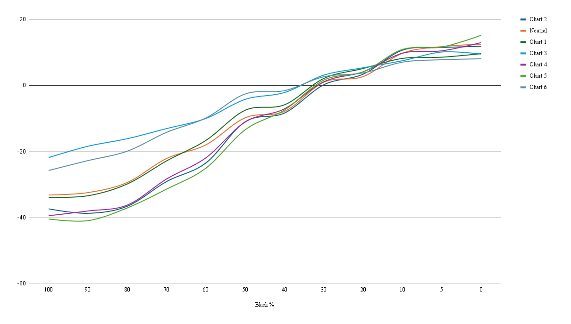
60 | 109.7112 | 127.7112 | 111.055 | 104.2218 | 117.7084 | 105.7846 | 102.6442 | 117.8556
50 | 128.1404 | 137.9238 | 130.4172 | 126.937 | 133.7124 | 126.8568 | 124.5038 | 135.3582
40 | 134.0682 | 141.9238 | 136.0642 | 133.58 | 139.7846 | 134.8568 | 134.5038 | 140.3582
30 | 152.7112 | 151.7112 | 153.8516 | 151.937 | 154.8568 | 152.8568 | 153.3582 | 154.3582
20 | 155.4264 | 152.7112 | 157.8516 | 156.1496 | 158.0694 | 156.8568 | 156.8608 | 156.5026
10 | 170.2138 | 160.4264 | 168.639 | 171.1496 | 167.933 | 170.2138 | 171.3582 | 167.5026
5 | 172.4946 | 160.7112 | 169.282 | 172.2178 | 170.8568 | 171.2138 | 172.3582 | 168.5026
0 | 174.9238 | 162.4264 | 172.0694 | 174.286 | 171.929 | 175.4264 | 177.6482 | 170.5026

Black % | Neutral | DWG | Chart 1 | Chart 2 | Chart 3 | Chart 4 | Chart 5 | Chart 6
100 | -33.2178 | 74.3542 | -33.9462 | -37.4172 | -21.8716 | -39.4974 | -40.4974 | -25.7886
90 | -32.4934 | 101.8516 | -33.4436 | -38.7742 | -18.4372 | -38.067 | -40.9948 | -22.7834
80 | -29.4252 | 110.996 | -29.8728 | -36.6286 | -16.1472 | -36.2836 | -37.1392 | -19.9278
70 | -22.1404 | 122.0682 | -22.8728 | -29.1272 | -13.075 | -28.3558 | -31.424 | -14.2126
60 | -18 | 127.7112 | -16.6562 | -23.4894 | -10.0028 | -21.9266 | -25.067 | -9.8556
50 | -9.7834 | 137.9238 | -7.5066 | -10.9868 | -4.2114 | -11.067 | -13.42 | -2.5656
40 | -7.8556 | 141.9238 | -5.8596 | -8.3438 | -2.1392 | -7.067 | -7.42 | -1.5656
30 | 1 | 151.7112 | 2.1404 | 0.2258 | 3.1456 | 1.1456 | 1.647 | 2.647
20 | 2.7152 | 152.7112 | 5.1404 | 3.4384 | 5.3582 | 4.1456 | 4.1496 | 3.7914
10 | 9.7874 | 160.4264 | 8.2126 | 10.7232 | 7.5066 | 9.7874 | 10.9318 | 7.0762
5 | 11.7834 | 160.7112 | 8.5708 | 11.5066 | 10.1456 | 10.5026 | 11.647 | 7.7914
0 | 12.4974 | 162.4264 | 9.643 | 11.8596 | 9.5026 | 13 | 15.2218 | 8.0762 | 255 | 0.55

 | 41.1364
 | 69.3582
 | 81.5708
 | 99.9278
 | 109.7112
 | 128.1404
 | 134.0682
 | 152.7112
 | 155.4264
 | 170.2138
 | 172.4946
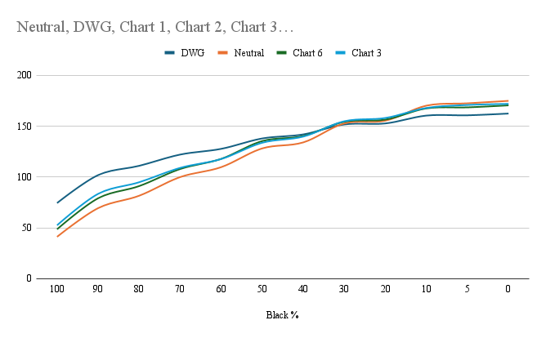
 | 174.9238

Sheet1
Swatch | Chart 1 | Chart 2 | Chart 3 | H | Diff 1 | Diff 2 | Diff 3
Mid Brown | 19.50 | 281.72 | 285.25 | 15.88 | 3.62 | 94.16 | 90.63
Yellow | 32.97 | 295.06 | 280.81 | 37.06 | 4.09 | 102.00 | 116.25
Blue | 225.79 | 116.20 | 193.24 | 226.29 | 0.50 | 110.09 | 33.05
100% Black | 26.25 | 60.00 | 48.75 | 40.00 | 13.75 | 20.00 | 8.75
90% Black | 26.25 | 355.36 | 51.43 | 100.00 | 73.75 | 104.64 | 48.57
Skin 6 | 15.00 | 60.00 | 265.24 | 90.00 | 75.00 | 30.00 | 175.24
Dk Purple | 24.00 | 115.19 | 51.43 | 252.00 | 132.00 | 136.81 | 159.43
Pink | 343.64 | 143.47 | 145.52 | 330.00 | 13.64 | 173.47 | 175.52
Lt Brown | 22.11 | 279.21 | 292.61 | 20.49 | 1.62 | 101.28 | 87.87
Green | 50.91 | 304.10 | 50.91 | 70.13 | 19.22 | 126.03 | 19.22
Green | 77.37 | 313.19 | 84.55 | 108.68 | 26.46 | 97.72 | 24.13
80% White | 30.00 | 348.98 | 64.62 | 80.00 | 50.00 | 91.02 | 15.38
70% White | 28.00 | 104.35 | 65.45 | 60.00 | 32.00 | 44.35 | 5.45
Skin 5 | 24.00 | 289.53 | 262.66 | 30.00 | 6.00 | 100.47 | 127.34
Dk Green | 40.00 | 332.40 | 53.33 | 133.33 | 93.33 | 160.94 | 80.00
Blue | 205.95 | 108.34 | 155.45 | 207.60 | 1.65 | 99.26 | 52.15
Blue | 205.71 | 105.61 | 120.13 | 204.23 | 1.48 | 98.62 | 84.10
Purple | 310.00 | 127.66 | 278.18 | 287.65 | 22.35 | 159.99 | 9.47
Red | 6.32 | 197.71 | 16.06 | 354.78 | 11.53 | 157.08 | 21.28
60% White | 27.69 | 93.74 | 70.00 | 60.00 | 32.31 | 33.74 | 10.00
50% White | 36.00 | 60.00 | 80.00 | 30.00 | 6.00 | 30.00 | 50.00
Skin 4 | 24.00 | 287.55 | 290.07 | 25.00 | 1.00 | 97.45 | 94.93
Brown | 20.00 | 292.61 | 270.37 | 18.00 | 2.00 | 85.39 | 107.63
Teal | 192.56 | 91.25 | 87.57 | 192.79 | 0.23 | 101.54 | 105.21
Pink | 47.27 | 312.84 | 67.27 | 90.00 | 42.73 | 137.16 | 22.73
Pink | 1.05 | 167.16 | 61.44 | 349.87 | 11.18 | 177.29 | 71.57
Sat Yellow | 41.02 | 299.40 | 267.04 | 49.44 | 8.42 | 110.04 | 142.40
40% White | 42.86 | 342.60 | 82.50 | 40.00 | 2.86 | 57.40 | 42.50
30% White | 50.00 | 60.00 | 85.71 | 60.00 | 10.00 | 0.00 | 25.71
Skin 3 | 30.51 | 293.44 | 279.36 | 34.93 | 4.42 | 101.48 | 115.56
Grey 3 | 72.00 | 104.35 | 300.00 | 30.00 | 42.00 | 74.35 | 90.00
Green | 79.29 | 312.18 | 92.00 | 112.94 | 33.66 | 160.76 | 20.94
Light Purple | 220.00 | 115.78 | 193.67 | 230.63 | 10.63 | 114.85 | 36.96
Blue | 218.18 | 112.89 | 176.16 | 218.40 | 0.22 | 105.51 | 42.24
Pink | 338.30 | 138.63 | 33.75 | 324.00 | 14.30 | 174.63 | 69.75
20% White | 50.00 | 60.00 | 77.14 | 72.00 | 22.00 | 12.00 | 5.14
10% White | 60.00 | 60.00 | 140.00 | 84.00 | 24.00 | 24.00 | 56.00
Skin 2 | 34.50 | 293.87 | 277.40 | 34.88 | 0.38 | 101.02 | 117.48
Grey 2 | 94.29 | 323.47 | 100.00 | 96.00 | 1.71 | 132.53 | 4.00
Yellow | 38.82 | 298.69 | 266.91 | 44.78 | 5.95 | 106.08 | 137.86
Light Teal | 155.56 | 5.69 | 315.00 | 167.23 | 11.68 | 161.54 | 147.77
Orange | 26.29 | 287.50 | 293.47 | 25.10 | 1.19 | 97.60 | 91.64
Teal | 191.00 | 88.85 | 88.24 | 190.46 | 0.54 | 101.60 | 102.22
White | 68.57 | 323.47 | 85.71 | 60.00 | 8.57 | 96.53 | 25.71
5% White | 77.14 | 310.71 | 90.00 | 48.00 | 29.14 | 97.29 | 42.00
Skin 1 | 34.74 | 298.69 | 271.00 | 27.27 | 7.46 | 88.58 | 116.28
Tan Grey | 46.67 | 312.84 | 70.00 | 30.00 | 16.67 | 77.16 | 40.00
Pale Red | 10.59 | 231.27 | 344.64 | 358.85 | 11.74 | 127.57 | 14.21
 |  |  | 344.64

Diff 1 vs. Normal

